画面フロー
何も押さずに
10秒経つ
ムービーが終わる

タイトル
デモムービー
「やめる」を選択し
〇ボタンを押すと
アプリケーションを閉じる
〇ボタンを押す
〇ボタンを押す
操作説明を選択し
〇ボタンを押す

ステージセレクト
操作説明

ステージを選択して
〇ボタンを押す
×ボタンを押す
ポーズからやめるを選択し
〇ボタンを押す
戻るを選択する

ゲームプレイ
ポーズ画面

プレイ中に
スタートボタンを押す
続けるを選択し
〇ボタンを押す
Nextを選択して
〇ボタンを押す

クリア条件を満たす

クリア画面

ステージセレクト画面
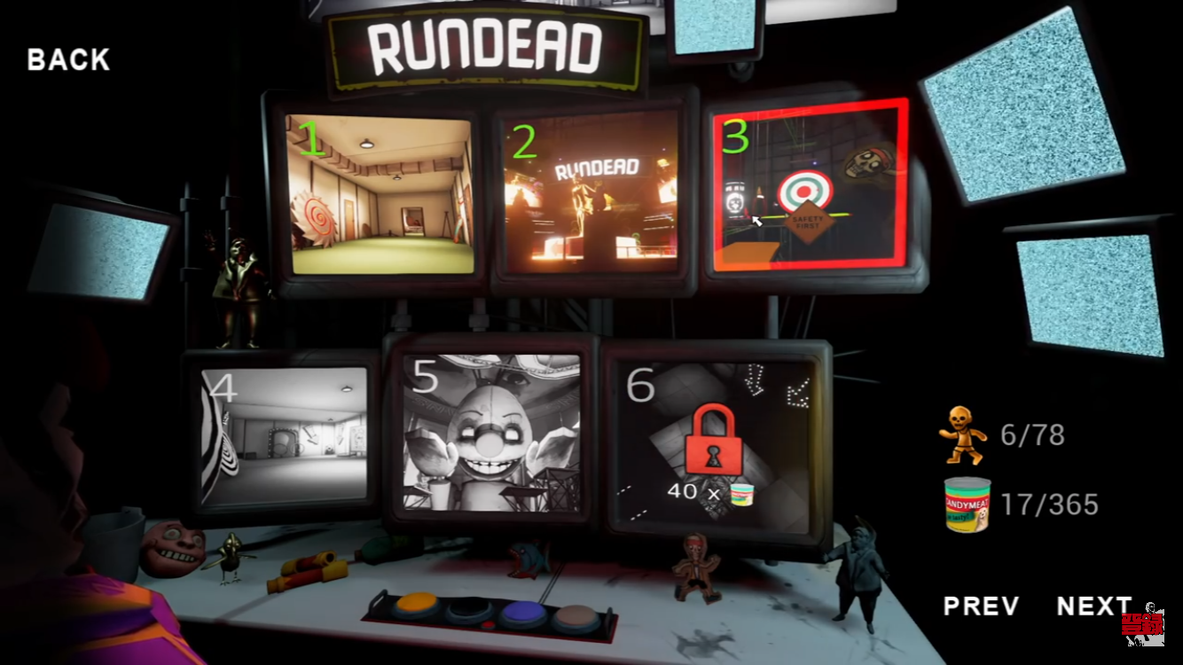
 | ※イメージ
ESC
 |  |  |  |  |  |  |  |  |  |  | 処理内容

 |  |  |  |  |  |  |  |  |  |  | ・タイトル、ポーズ画面、クリア画面からフェードイン(明転)
 |  |  |  |  |  |  |  |  |  |  | ・前の画面のBGMは止め、ステージセレクト用のBGMが流れる
 |  |  |  |  |  |  |  |  |  |  | ・Lスティックで選択。選択されているステージは枠が光る
 |  |  |  |  |  |  |  |  |  |  | ・ステージを選択して〇ボタンでBGMが止まり、SEと共にフェードアウト。選択されたステージのプレイ画面に切り替わる
 |  |  |  |  |  |  |  |  |  |  | ・フェードアウトの仕方は、選択されたステージのモニターにズームインしそのままプレイ画面へ移行する
 |  |  |  |  |  |  |  |  |  |  | ・BACKを選択していた場合、〇ボタンでSEと共にメニュー画面に戻る
 |  |  |  |  |  |  |  |  |  |  | ・×ボタンを押す事で「戻る」が選択される。そのままもう一度×ボタンを押す事でメニュー画面に戻る
 |  |  |  |  |  |  |  |  |  |  | ・

操作説明

CGリソースリスト
 | 番号 | ファイル名 | 大きさ（座標） |  | 内容 |  |  | 作成担当者 | 作成日 | 組込日
 | 1 | StageSelect | XXXxYY | (?,?) | ステージセレクト画面(背景)
 | 2 | Stage１ | XXXxYY | (?,?) | ステージ１への選択肢
 | 3 | Stage２ | XXXxYY | (?,?) | ステージ２への選択肢
 | 4 | Stage３ | XXXxYY | (?,?) | ステージ３への選択肢
 | 5 | Stage４ | XXXxYY | (?,?) | ステージ４への選択肢
 | 6 | Stage５ | XXXxYY | (?,?) | ステージ５への選択肢
 | 7 | Stage６ | XXXxYY | (?,?) | ステージ６への選択肢
 | 8 | Tutorial | XXXxYY | (?,?) | 操作説明へ進む選択肢
 | 9 | ESC | XXXxYY | (?,?) | アプリを閉じる選択肢

サウンドリソースリスト(フリー素材使用)
 | 番号 | ファイル名 | 内容 |  |  | 作成担当者 | 作成日 | 組込日
 | 1 | Select_BGM | ステージセレクトのBGM
 | 2 | input_SE2 | 選択時のSE
 | 3 | input_SE4 | 戻る時のSE
 | 4 | input_SE5 | ステージ決定時のSE

